상품제안서
세이프 보틀 키링(보급형) | 상품코드: S25767

 |  |  |  |  |  |  | 02-713-8555 | www.synergygift.co.kr
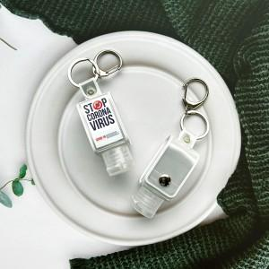

【상세/제작정보】 | 일상에 꼭 필요한 액체류를 소분해서 간편하게 착!

【인쇄/포장옵션】 | 스티커 / OPP(비닐)

【공급단가】 | 수량 | 50~ | 100~ | 300~ | 1,000~ | 5,000~
*VAT별도 | 단가 | 5,140원 | 4,920원 | 4,670원 | 4,480원 | 4,330원

【상품 URL】 | https://www.synergygift.co.kr:443/src/goods_detail.php?gdno=25767

